Parametros de entrada
DESTINO SPVF POS CAMPOS
# | Servicio Web / Método | Aplicación - Sistema | Nombre Lógico | Tag XML | Tipo de Dato | Posición | MIN OCCURS | MAX OCCURS | Longitud | Obligatorio | Catálogo | Descripción
 | 1 | SPVF (POS) | A_MaterialDocumentHeader | A_MaterialDocumentHeader |  | Nivel 1 | 1 | N | - | SI | - | Estructura
 |  | SPVF (POS) | dContable | FechaContabilizacion | DATS | 1 | 1 | * | 10 | X | 21.06.2021 | FechaContabilizacion | 2021-05-07T00:00:00 |  | Carga | Carga | Corre | Corre | traspasos entre tiendas
 |  | SPVF (POS) | nClaseMovimiento | Movimiento | STRING | 2 | 1 | * | 3 | X | 201 | Movimiento | (701/702)Corre | carga 201 centro costos | 920=551 merma 5 motivos | 922=201 Faltante proveedor lleva Motivo 7 merma faltante PVF | 971=701 Inventario llevan Motivos 18 intercambio 19 Cobro 23 Correccion | 972=702 Inventario llevan Motivos 10 Robo 11 Hurto 18 intercambio 19 Cobro 23 Correccion | 911=301 Motivo TR trasl. Centro a centro
 |  | SPVF (POS) | sNaturalezaMovimiento | NaturalezaMovimiento | STRING | 3 | 1 | * | 1 | X | S (no se tiene en cuenta en S4) | NaturalezaMovimiento | E o S |  | merma por entrega
 |  | SPVF (POS) | sProducto | Producto | STRING | 4 | 1 | * | 18 | X | ZZ3024 | Producto |  |  | 921-552
 |  | SPVF (POS) | nCantidad | Cantidad | STRING | 5 | 1 | * | 13 | X | 5 | Cantidad
 |  | SPVF (POS) | sObjetoCostos | ObjetoCostos | STRING | 6 | 1 | * | 10 | X | 1305201000, 1199990000 | ObjetoCostos TODO LOS *201
 |  | SPVF (POS) | sPuntoVentaOrigen | TiendaOrigen | STRING | 7 | 1 | * | 4 | X | F010 | TiendaOrigen
 |  | SPVF (POS) | nFolioOperacion | Folio | STRING | 9 | 1 | * | 13 | X | P001 | Folio
 |  | SPVF (POS) | nMovimiento | Movimiento | STRING | 10 | 1 | * | 3 | X | *CORRE= 18 o 19 | Movimiento TODO LOS 7* ESTE CAMPO | (18 o 19)Corre SOLO SE USA EN CORRE
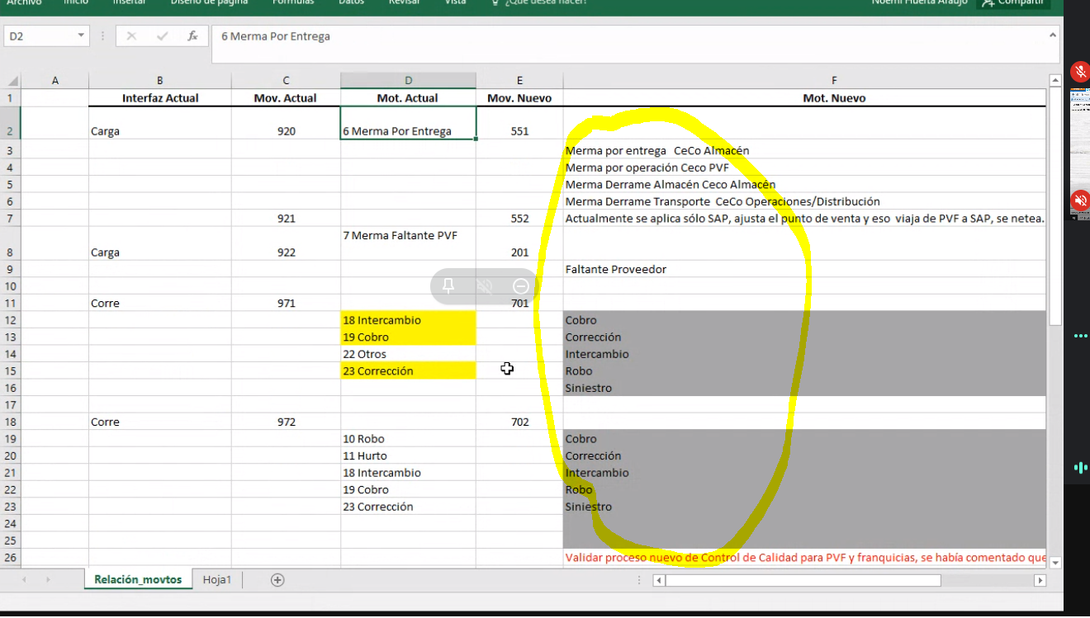
 |  | SPVF (POS) | MotivoMovimiento | MotivoMovimiento | STRING | 10 | 1 | * | 13 | X | Opcional | Motivo
 |  |  |  |  |  |  |  |  |  |  | Doc 4900002434

 |  |  |  | Double check tienda destino Isay |  |  |  | mermas |  | CONFIRMACION:
 |  |  |  | conversion mov, isay valida si lo envian o lo hacen en S4 |  |  |  | correccion |  | 1-Isay: Fraiche enviara en el mapeo los movimientos finales para tomarlos y postear en SAP
 |  |  |  |  |  |  |  | obsequios |  | 2- Isay:Tienda destino no se usara, se debe quitar del mapeo
 |  |  |  |  |  |  |  | control de calidad

Pruebas Unitarias
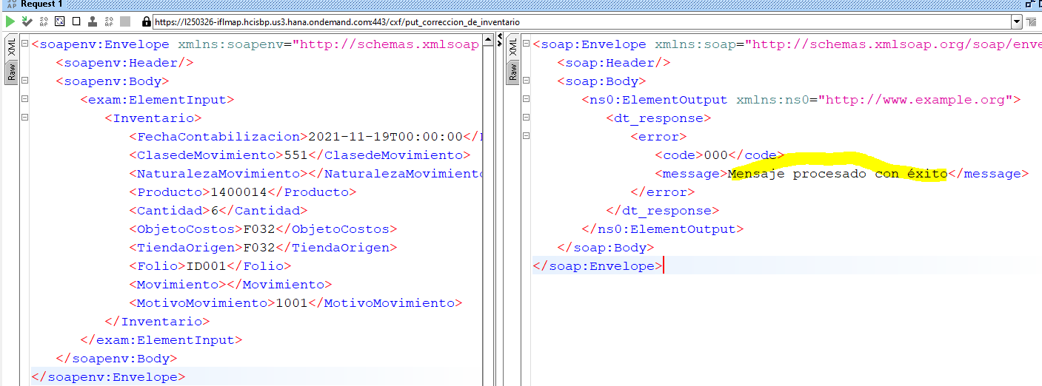
Procesado correctamente

Referencia- Txt
